Hoja1
PRODUCCIONES DEKORARTE SAS
NIT. 900,645,501-1
TEL 467 4072
Proyecto: El bolero de rubén . Supervisor: Anthony Gonzalez .. Departamento: Ambientación . Responsable: Camilo Heredia .
No. | IMAGEN | DESCRIPCION | ESTADO | # | VALOR | ANOTACIONES | Columna1
1 |  | - | Perfecto | 1 | - | -
2 |  | (H) Taladro inalambrico | Perfecto | 1-1-1 | - | 1Taladro. 1Bateria. 1Cargador.
3 |  | Abanico | Perfecto | 1 | - | Antigüedad
4 |  | Atril miniatura | Perfecto | 1 | - | Antigüedad | ✓
5 | 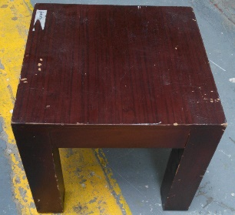 | Banco de madera pequeño | Perfecto | 1 | - | -
6 |  | Caja con bombillos | Perfecto | +10 | - | -
7 |  | Camisa | Perfecto | 1 | - | -
8 |  | Camisa | Perfecto | 1 | - | -
9 |  | Camisa | Perfecto | 1 | - | -
10 |  | Camisa | Perfecto | 1 | - | -
11 |  | Camisa | Perfecto | 1 | - | -
12 |  | Camisa | Perfecto | 1 | - | -
13 |  | Camisa | Perfecto | 1 | - | -
14 |  | Camiseta | Perfecto | 1 | - | -
15 |  | Camisilla | Perfecto | 1 | - | -
16 |  | Camisilla | Perfecto | 1 | - | -
17 |  | Candelabro pequeño | Perfecto | 2 | - | -
18 |  | Candelabro pequeño | Bueno | 1 | - | Antigüedad | ✓
19 |  | Candelabros electricos | Bueno | 2 | - | Antigüedad
20 | 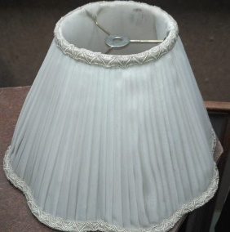 | Caperuza | Perfecto | 1 | - | Antigüedad | ✓
21 | 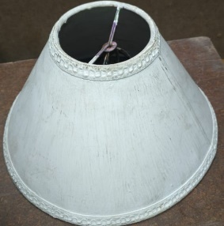 | Caperuza | Perfecto | 1 | - | Antigüedad
22 | 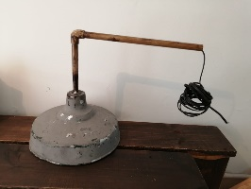 | Caperuza metalica | Regular | 1 | - | -
23 | 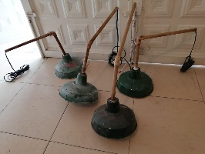 | Caperuzas metalicas | Regular | 4 | - | - | ✓
24 | 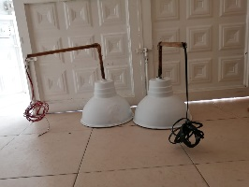 | Caperuzas metalicas | Perfecto | 2 | - | -
25 |  | Caperuzas metalicas | Perfecto | 2 | - | - | SOLO UNA.
26 |  | Cartel electrico | Perfecto | 1 | - | -
27 |  | Cartel Exit | Perfecto | 1 | - | -
28 | 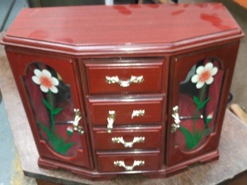 | Closed Pequeño | Perfecto | 1 | - | Adorno | ✓
29 | 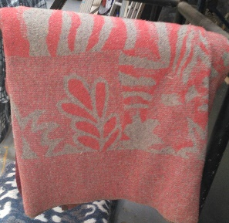 | Cobija | Perfecto | 1 | - | -
30 | 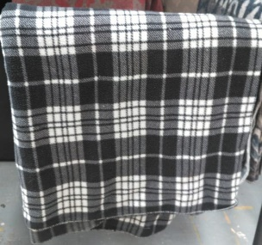 | Cobija | Perfecto | 1 | - | -
31 | 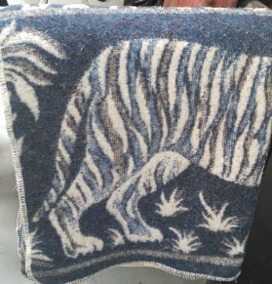 | Cobija | Perfecto | 1 | - | -
32 | 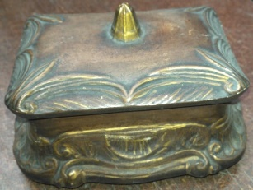 | Cofre metalico | Perfecto | 1 | - | Antigüedad
33 | 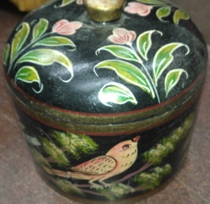 | Cofre pequeño | Perfecto | 1 | - | Antigüedad | ✓
34 |  | Cortina | Bueno | 1 | - | - | ✓
35 |  | Cuadro | Perfecto | 1 | - | -
36 |  | Cuadro | Perfecto | 1 | - | -
37 |  | Cuadro | Perfecto | 1 | - | -
38 |  | Cuadro | Perfecto | 1 | - | -
39 |  | Cuadro | Perfecto | 1 | - | -
40 | 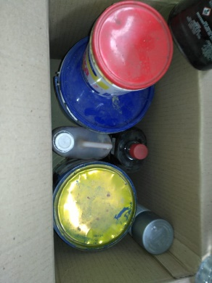 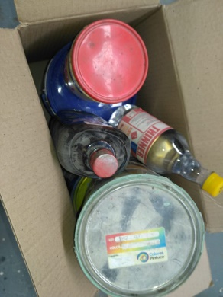 | Elementos de pintura (Consumibles) | - | - | - | -
41 |  | Embudo | Bueno | 1 | - | - | ✓
42 | 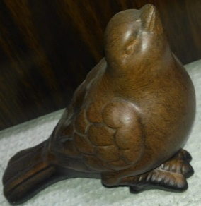 | Figura en madera | Perfecto | 1 | - | Antigüedad | ✓
43 | 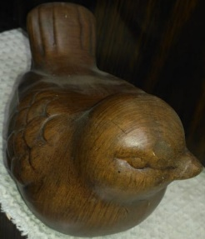 | Figura en madera | Perfecto | 1 | - | Antigüedad | ✓
44 |  | Herramientas | Perfecto | 11 | - | 2 martillos. 1hombresolo. 1alicates. 1pinzas. 1cortafrios. 4alicates. 1Formon
45 |  | Herramientas | Bueno | 4 | - | 1taladro percutor. 1taladro inalambrico con cargador. 1lijadora. 1Caladora
46 |  | Lampara larga | Perfecto | 1 | - | Con 2 bombillos | ✓
47 |  | Licuadora | Regular | 1 | - | -
48 | 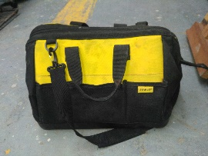 | Maleta de Herramientas | Perfecto | 1 | - | -
49 |  | Mantel | Perfecto | 1 | - | -
50 |  | Mantel | Perfecto | 1 | - | -
51 | 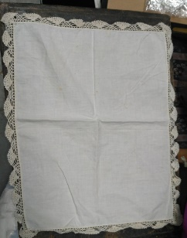 | Mantel | Perfecto | 1 | - | -
52 | 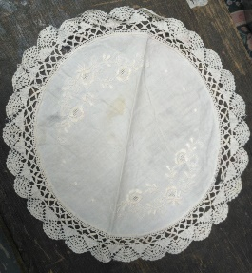 | Mantel | Perfecto | 1 | - | -
53 |  | Mantel grande | Perfecto | 1 | - | -
54 |  | Mantel grande | Perfecto | 1 | - | - | ✓
55 |  | Mantel largo | Perfecto | 1 | - | - | ✓
56 |  | Mantel largo | Perfecto | 1 | - | -
57 |  | Mantel mediano | Perfecto | 1 | - | -
58 |  | Manteles | Perfecto | 1 | - | -
59 | 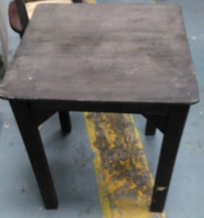 | Mesa | Buena | 1 | - | - | ✓
60 |  | Pantalon | Perfecto | 1 | - | -
61 |  | Pantalon | Perfecto | 1 | - | -
62 |  | Pantalon | Perfecto | 1 | - | -
63 |  | Pantalon | Perfecto | 1 | - | -
64 |  | Pantalon | Perfecto | 1 | - | -
65 |  | Parlante | Perfecto | 1 | - | Antigüedad
66 |  | Parlante | Perfecto | 1 | - | Antigüedad
67 |  | Pistola de pintura | Perfecto | 1 | - | Sin uso. 100% nueva.
68 |  | Plantas | Perfecto | 2 | - | -
69 |  | Plantas | Perfecto | 2 | - | -
70 | 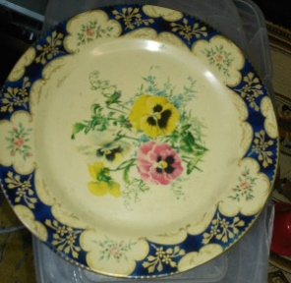 | Plato | Perfecto | 1 | - | Antigüedad | ✓
71 | 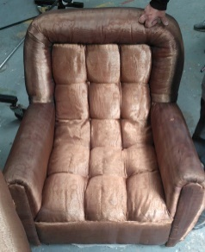 | Poltrona | Bueno | 2 | - | 1Pequeña (la de la foto) 1Grande
72 | 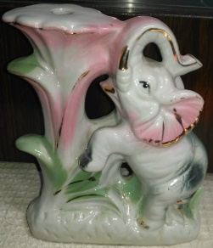 | Porcelana | Perfecto | 1 | - | Antigüedad
73 |  | Porcelana | Perfecto | 1 | - | Antigüedad | ROTO
74 |  | Porcelana | Perfecto | 1 | - | Antigüedad | ✓
75 |  | Regla larga | Perfecto | 1 | - | 1metro
76 |  | Sillas | Buena | 4 | - | -
77 |  | Sueter | Perfecto | 1 | - | -
78 |  | Telefono público | Bueno | 1 | - | Un poco oxidado. | ✓
79 |  | Velas | - | +10 | - | -

